상품제안서
원목 필기구세트 BW-001 | 상품코드: S03232

 |  |  |  |  |  |  | 02-713-8555 | www.synergygift.co.kr
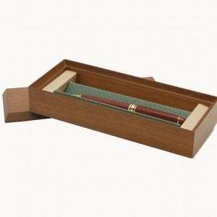 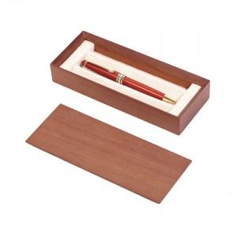

【상세/제작정보】 | -기본수량 미만일 경우 30,000원의 각인비가 추가됩니다.

【인쇄/포장옵션】 | 레이저 / 포장지포장

【공급단가】 | 수량 | 100~ | 300~ | 500~ | 1,000~ | 3,000~
*VAT별도 | 단가 | 13,360원 | 12,870원 | 12,370원 | 11,880원 | 11,580원

【상품 URL】 | https://www.synergygift.co.kr:443/src/goods_detail.php?gdno=7136

